发票一 修改为 23516.47
Hi Audrey,

Hi Audrey,

不好意思，如下开票还需要调整下，标黄色的部分价格超过了报关金额，需要你那边作相应调整，以下面这个为准，谢谢

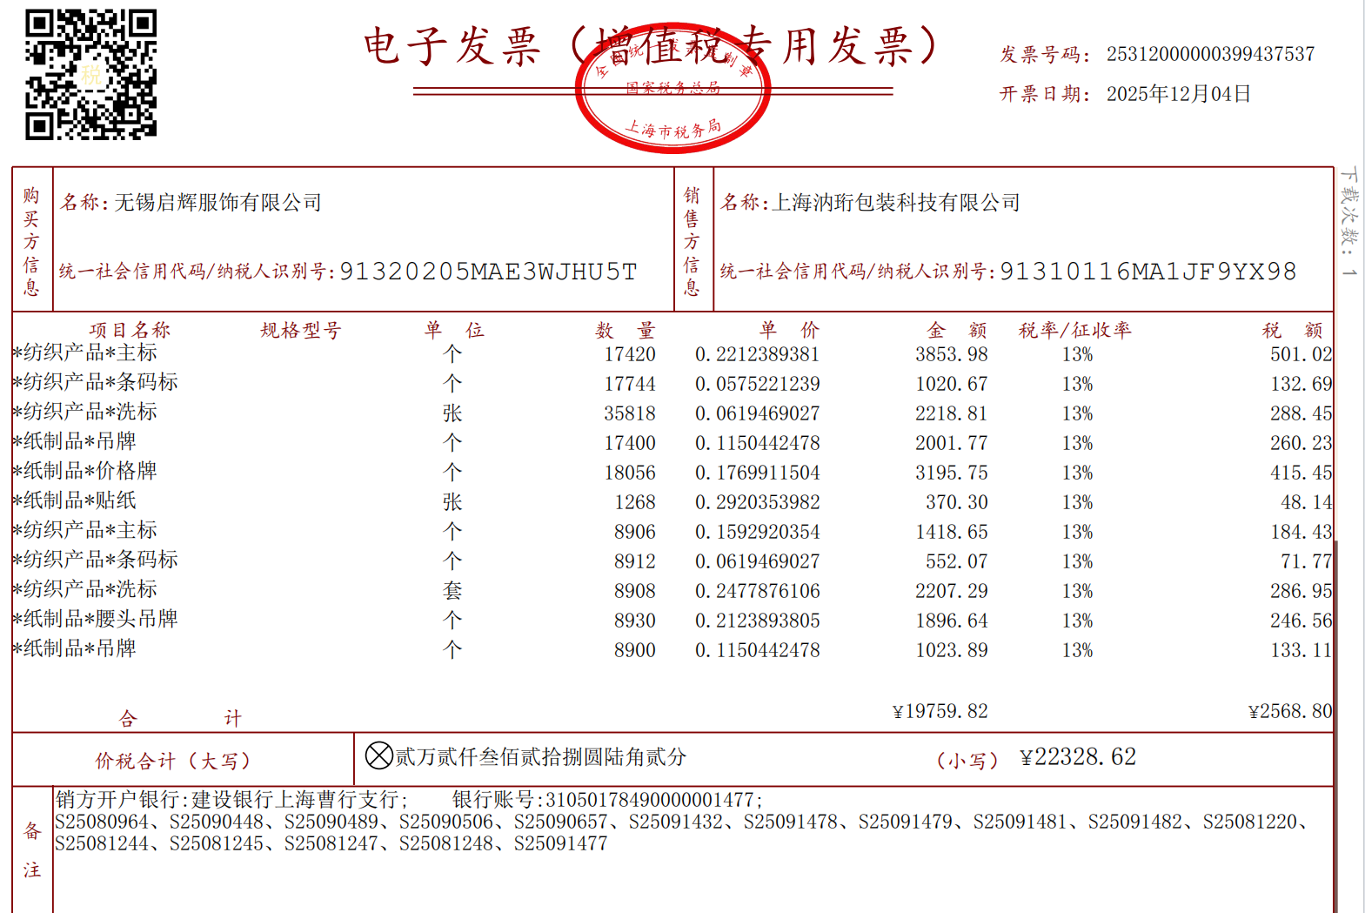
上海汭珩 | 主标 | 17420 | 个 | 单价倒推 | 4245.6
上海汭珩 | 条码标 | 17744 | 个 | 单价倒推 | 1124.55
上海汭珩 | 洗标 | 35818 | 个 | 单价倒推 | 2442
上海汭珩 | 吊牌 | 17400 | 个 | 单价倒推 | 2203.2
上海汭珩 | 价格牌 | 18056 | 个 | 单价倒推 | 3528
上海汭珩 | 贴纸 | 1268 | 张 | 单价倒推 | 418.44
上海汭珩 | 主标 100%涤纶 | 8906 | 个 | 单价倒推 | 1603.08
上海汭珩 | 条码标 100%涤纶 | 8912 | 个 | 单价倒推 | 623.84
上海汭珩 | 洗标 100%涤纶 | 8908 | 套 | 单价倒推 | 2494.24
上海汭珩 | 腰头吊牌 | 8930 | 个 | 单价倒推 | 2143.2
上海汭珩 | 吊牌 | 8900 | 个 | 单价倒推 | 1157
上海汭珩 | 价格牌 | 8948 | 个 | 单价倒推 | 1521.16
上海汭珩 | 贴纸 | 152 | 张 | 单价倒推 | 12.16
 |  |  |  | TTL: | 23516.47

发票二 修改为 52375.5
 |  |  |  |  |  |  | 截止日期：2025.9.30
制单日期 | 客户 | 订单编号 | 款号 | 产品物料名称 | 产品状态 | 总销售数量 | 单价 | 金额
2025-08-26 15:10:25 | 无锡启辉服饰有限公司 | S25081220 | B3985AX | 吊牌 | 已完成 | 7432 | 0.14 | 1040.48
2025-08-26 15:10:25 | 无锡启辉服饰有限公司 | S25081220 | B3985AX | 条码标 | 已完成 | 7432 | 0.065 | 483.08
2025-08-26 15:10:25 | 无锡启辉服饰有限公司 | S25081220 | B3985AX | 织标 | 已完成 | 7432 | 0.2 | 1486.4
2025-08-26 15:10:25 | 无锡启辉服饰有限公司 | S25081220 | B3985AX | 挂牌背面贴纸 | 已完成 | 264 | 0.08 | 21.12
2025-08-26 15:10:25 | 无锡启辉服饰有限公司 | S25081220 | B3985AX | 吊牌 | 已完成 | 272 | 0.22 | 59.84
2025-08-26 15:10:25 | 无锡启辉服饰有限公司 | S25081220 | B3985AX | 价格牌 | 已完成 | 5863 | 0.22 | 1289.86
2025-08-26 17:57:37 | 无锡启辉服饰有限公司 | S25081244 | B3988AX | 吊牌 | 已完成 | 4730 | 0.14 | 662.2
2025-08-26 17:57:37 | 无锡启辉服饰有限公司 | S25081244 | B3988AX | 条码标 | 已完成 | 4730 | 0.065 | 307.45
2025-08-26 17:57:37 | 无锡启辉服饰有限公司 | S25081244 | B3988AX | 挂牌背面贴纸 | 已完成 | 187 | 0.08 | 14.96
2025-08-26 17:57:37 | 无锡启辉服饰有限公司 | S25081244 | B3988AX | 吊牌 | 已完成 | 193 | 0.22 | 42.46
2025-08-26 17:57:37 | 无锡启辉服饰有限公司 | S25081244 | B3988AX | 价格牌 | 已完成 | 3665 | 0.22 | 806.3
2025-08-26 18:11:31 | 无锡启辉服饰有限公司 | S25081245 | E9556AX | 吊牌 | 已完成 | 3356 | 0.14 | 469.84
2025-08-26 18:11:31 | 无锡启辉服饰有限公司 | S25081245 | E9556AX | 挂牌背面贴纸 | 已完成 | 140 | 0.08 | 11.2
2025-08-26 18:11:31 | 无锡启辉服饰有限公司 | S25081245 | E9556AX | 吊牌 | 已完成 | 145 | 0.22 | 31.9
2025-08-26 18:11:31 | 无锡启辉服饰有限公司 | S25081245 | E9556AX | 价格牌 | 已完成 | 2584 | 0.22 | 568.48
2025-08-26 18:11:31 | 无锡启辉服饰有限公司 | S25081245 | E9556AX | 条码标 | 已完成 | 3356 | 0.065 | 218.14
2025-08-26 18:26:46 | 无锡启辉服饰有限公司 | S25081247 | F2008AX | 条码标 | 已完成 | 3858 | 0.065 | 250.77
2025-08-26 18:26:46 | 无锡启辉服饰有限公司 | S25081247 | F2008AX | 织标 | 已完成 | 3858 | 0.2 | 771.6
2025-08-26 18:26:46 | 无锡启辉服饰有限公司 | S25081247 | F2008AX | 挂牌背面贴纸 | 已完成 | 132 | 0.08 | 10.56
2025-08-26 18:26:46 | 无锡启辉服饰有限公司 | S25081247 | F2008AX | 吊牌 | 已完成 | 136 | 0.22 | 29.92
2025-08-26 18:26:46 | 无锡启辉服饰有限公司 | S25081247 | F2008AX | 价格牌 | 已完成 | 3030 | 0.22 | 666.6
2025-08-26 18:26:46 | 无锡启辉服饰有限公司 | S25081247 | F2008AX | 吊牌 | 已完成 | 3858 | 0.14 | 540.12
2025-08-26 18:40:26 | 无锡启辉服饰有限公司 | S25081248 | F9896AX | 条码标 | 已完成 | 10998 | 0.065 | 714.87
2025-08-26 18:40:26 | 无锡启辉服饰有限公司 | S25081248 | F9896AX | 吊牌 | 生产中 | 10998 | 0.13 | 1429.74
2025-08-26 18:40:26 | 无锡启辉服饰有限公司 | S25081248 | F9896AX | 吊牌 | 生产中 | 160 | 0.2 | 32
2025-08-26 18:40:26 | 无锡启辉服饰有限公司 | S25081248 | F9896AX | 价格牌 | 生产中 | 10330 | 0.2 | 2066
2025-09-08 15:21:48 | 无锡启辉服饰有限公司 | S25090448 | F9884AX | 热转移 | 生产中 | 18246 | 0.15 | 2736.9
2025-09-08 15:21:48 | 无锡启辉服饰有限公司 | S25090448 | F9884AX | 条码标 | 生产中 | 18246 | 0.065 | 1185.99
2025-09-08 15:21:48 | 无锡启辉服饰有限公司 | S25090448 | F9884AX | 吊牌 | 生产中 | 18246 | 0.13 | 2371.98
2025-09-08 15:21:48 | 无锡启辉服饰有限公司 | S25090448 | F9884AX | 价格牌 | 生产中 | 17150 | 0.17 | 2915.5 | 价格牌做错，因此调整对应价格牌的单价为0.17
2025-09-08 15:21:48 | 无锡启辉服饰有限公司 | S25090448 | F9884AX | 俄罗斯白俄罗斯洗标 | 生产中 | 552 | 0.36 | 198.72
2025-09-09 11:07:56 | 无锡启辉服饰有限公司 | S25090489 | F9896AX | 热转移 | 生产中 | 10998 | 0.18 | 1979.64
2025-09-09 13:48:43 | 无锡启辉服饰有限公司 | S25090506 | B3985AX | 俄罗斯白俄罗斯洗标 | 生产中 | 779 | 0.36 | 280.44
2025-09-09 13:48:43 | 无锡启辉服饰有限公司 | S25090506 | B3985AX | 洗标 | 生产中 | 6652 | 0.21 | 1396.92
2025-09-09 13:48:43 | 无锡启辉服饰有限公司 | S25090506 | B3988AX | 俄罗斯白俄罗斯洗标 | 生产中 | 499 | 0.36 | 179.64
2025-09-09 13:48:43 | 无锡启辉服饰有限公司 | S25090506 | B3988AX | 洗标 | 生产中 | 4231 | 0.21 | 888.51
2025-09-09 13:48:43 | 无锡启辉服饰有限公司 | S25090506 | E9556AX | 俄罗斯白俄罗斯洗标 | 生产中 | 371 | 0.36 | 133.56 |  |  | 17000.28
2025-09-09 13:48:43 | 无锡启辉服饰有限公司 | S25090506 | E9556AX | 洗标 | 生产中 | 2987 | 0.21 | 627.27
2025-09-09 13:48:43 | 无锡启辉服饰有限公司 | S25090506 | F2008AX | 俄罗斯白俄罗斯洗标 | 生产中 | 408 | 0.36 | 146.88
2025-09-09 13:48:43 | 无锡启辉服饰有限公司 | S25090506 | F2008AX | 洗标 | 生产中 | 3451 | 0.21 | 724.71
2025-09-26 13:09:00 | 无锡启辉服饰有限公司 | S25091432 | F9896AX | 俄罗斯白俄罗斯洗标 | 生产中 | 351 | 0.36 | 126.36
2025-09-26 13:09:00 | 无锡启辉服饰有限公司 | S25091432 | F9896AX | 洗标 | 生产中 | 10647 | 0.21 | 2235.87
2025-09-26 19:22:42 | 无锡启辉服饰有限公司 | S25091477 | E9351AX | 俄罗斯白俄罗斯洗标 | 生产中 | 288 | 0.24 | 69.12
2025-09-26 19:22:42 | 无锡启辉服饰有限公司 | S25091477 | E9351AX | 洗标 | 生产中 | 10229 | 0.14 | 1432.06
2025-09-26 19:22:42 | 无锡启辉服饰有限公司 | S25091477 | E9351AX | 条码标 | 生产中 | 10517 | 0.065 | 683.61
2025-09-26 19:22:42 | 无锡启辉服饰有限公司 | S25091477 | E9351AX | 吊牌 | 生产中 | 10517 | 0.18 | 1893.06
2025-09-26 19:22:42 | 无锡启辉服饰有限公司 | S25091477 | E9351AX | 吊牌 | 生产中 | 10517 | 0.13 | 1367.21
2025-09-26 19:22:42 | 无锡启辉服饰有限公司 | S25091477 | E9351AX | fit长吊牌 | 生产中 | 10517 | 0.13 | 1367.21
2025-09-26 19:22:42 | 无锡启辉服饰有限公司 | S25091477 | E9351AX | 价格牌 | 生产中 | 9984 | 0.22 | 2196.48
2025-09-26 20:05:33 | 无锡启辉服饰有限公司 | S25091478 | F7611AX | 价格牌 | 生产中 | 10683 | 0.22 | 2350.26
2025-09-26 20:05:33 | 无锡启辉服饰有限公司 | S25091478 | F7611AX | 洗标 | 生产中 | 11126 | 0.14 | 370.18 | -1187.46 | 作平衡项
2025-09-26 20:05:33 | 无锡启辉服饰有限公司 | S25091478 | F7611AX | fit长吊牌 | 生产中 | 11726 | 0.13 | 1524.38
2025-09-26 20:05:33 | 无锡启辉服饰有限公司 | S25091478 | F7611AX | 条码标 | 生产中 | 11726 | 0.065 | 762.19
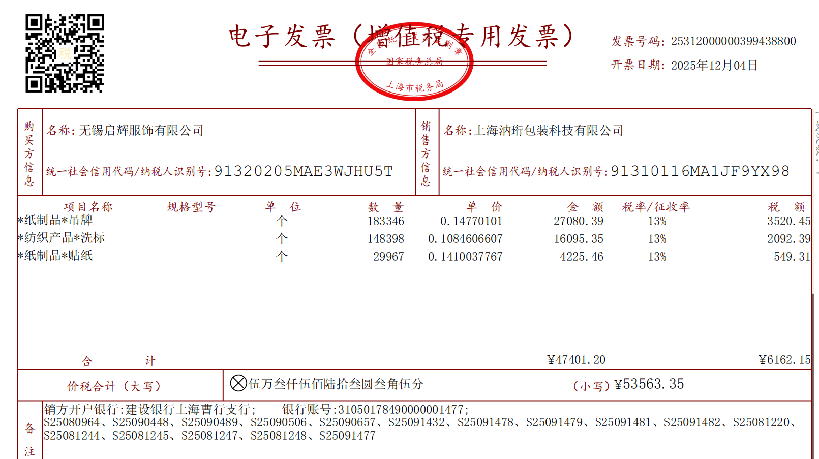
2025-09-26 20:05:33 | 无锡启辉服饰有限公司 | S25091478 | F7611AX | 功能挂牌 | 生产中 | 11726 | 0.18 | 2110.68
2025-09-26 20:34:53 | 无锡启辉服饰有限公司 | S25091479 | F9483AX | 条码标 | 生产中 | 3346 | 0.065 | 217.49
2025-09-26 20:34:53 | 无锡启辉服饰有限公司 | S25091479 | F9483AX | fit长吊牌 | 生产中 | 3346 | 0.13 | 434.98
2025-09-26 20:34:53 | 无锡启辉服饰有限公司 | S25091479 | F9483AX | 价格牌 | 生产中 | 2853 | 0.22 | 627.66
2025-09-26 20:52:30 | 无锡启辉服饰有限公司 | S25091481 | F9488AX | 条码标 | 生产中 | 3852 | 0.065 | 250.38
2025-09-26 20:52:30 | 无锡启辉服饰有限公司 | S25091481 | F9488AX | fit长吊牌 | 生产中 | 3852 | 0.13 | 500.76
2025-09-26 20:52:30 | 无锡启辉服饰有限公司 | S25091481 | F9488AX | 价格牌 | 生产中 | 2986 | 0.22 | 656.92
2025-09-26 21:12:30 | 无锡启辉服饰有限公司 | S25091482 | F9492AX | 织标 | 生产中 | 3238 | 0.2 | 647.6
2025-09-26 21:12:30 | 无锡启辉服饰有限公司 | S25091482 | F9492AX | 价格牌 | 生产中 | 2491 | 0.22 | 548.02
2025-09-26 21:12:30 | 无锡启辉服饰有限公司 | S25091482 | F9492AX | 条码标 | 生产中 | 3238 | 0.065 | 210.47
 | 无锡启辉服饰有限公司 汇总 |  |  |  |  |  |  | 52375.5

 |  |  |  | 品名 | 单位 | 数量 | 单价 | 金额
 | 以上订单 按右边内容开票 👉 |  |  | 吊牌 | 个 | 183346 | 0.16690214131 | 30600.84
 | 按品名，数量，金额去开，调整单价 |  |  | 洗标 | 个 | 148398 | 0.11455868677 | 17000.28
 |  |  |  | 贴纸 | 个 | 29967 | 0.15932125338 | 4774.38
 |  |  |  |  |  |  | 合计： | 52375.5

